Casos de uso
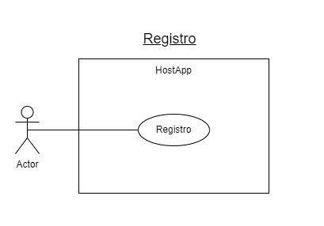
Caso de uso
Registro
Codigo | Descripción
CU-001 | Usuario realiza registro en la app.
Tipo de usuario
Usuario normal o cliente de la app.
Condiciones previas | Condiciones posteriores
No tener cuenta creada en la app. | Se Realiza el registro en la app. Se crea cuenta en la app. Redireción a bienvenida.php
Datos de entrada | Datos de salida
Datos personales formulario registro.php | Se crea un nuevo usuario
Tablas modelo de datos | Clases
usuarios | ModeloController Modelo session.php
Interfaces gráficas / vistas
registro.php bienvenida.php

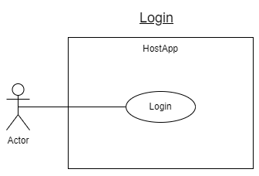
Caso de uso
Login
Codigo | Descripción
CU-002 | Usuario realiza login en la app.
Tipo de usuario
Usuarios de la app
Condiciones previas | Condiciones posteriores
Tener cuenta creada en la app. | Se Realiza el el en la app.. Redireción a bienvenida.php con el listado de menús disponibles
Datos de entrada | Datos de salida
Datos personales formulario login.php | Datos del usuario que realiza login
Tablas modelo de datos | Clases
usuarios menu | ModeloController Modelo session.php
Interfaces gráficas / vistas
login.php bienvenida.php bienvenida_admin.php

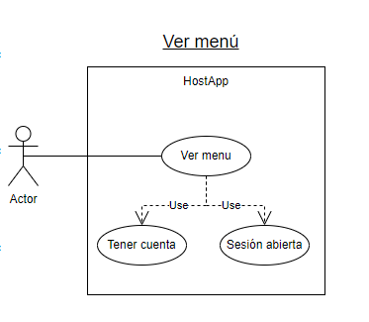
Caso de uso
Ver menú
Código | Descripción
CU-003 | Usuario visualiza lista de menú
Tipo de usuario
Usuario normal o cliente de la app.
Condiciones previas | Condiciones posteriores
Estar logeado en la app. Existir menú creados en la app | Se Realiza la visualización de los menus de la app
Datos de entrada | Datos de salida
N/A | Listado de menús
Tablas modelo de datos | Clases
menu | ModeloController Modelo session.php
Interfaces gráficas / vistas
mostrar_menu.php

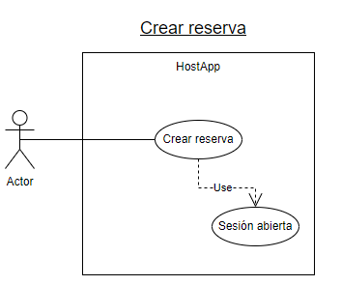
Caso de uso
Crear reserva
Código | Descripción
CU-004 | Usuario realiza una nueva reserva en al app.
Tipo de usuario
Usuario normal o cliente de la app.
Condiciones previas | Condiciones posteriores
Estar logeado en la app. Existir menú creados en la app | Se Realiza la reserva de un menú. Redirección a mostrar_menu.php
Datos de entrada | Datos de salida
Datos para crear reserva en formulario en crear_reserva.php | Una nueva reserva del usuario logeado
Tablas modelo de datos | Clases
reservas | ModeloController Modelo
Interfaces gráficas / vistas
crear_reserva.php

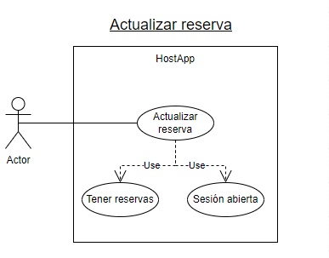
Caso de uso
Actualizar reserva
Código | Descripción
CU-005 | Usuario actualiza datos de una reserva en la app.
Tipo de usuario
Usuario normal o cliente de la app.
Condiciones previas | Condiciones posteriores
Estar logeado en la app. Tener reservass creadas. | Se actualiza la reserva de un menú. Redirección a mostrar_reservas.php
Datos de entrada | Datos de salida
Datos para modificar una reserva en formulario en actualizar_reserva.php | Una reserva actualizada del usuario logeado
Tablas modelo de datos | Clases
reservas | ModeloController Modelo session.php
Interfaces gráficas / vistas
actualizar_reserva.php

Caso de uso
Eliminar reserva
Código | Descripción
CU-006 | Usuario elimina una reserva en la app.
Tipo de usuario
Usuario normal o cliente de la app.
Condiciones previas | Condiciones posteriores
Estar logeado en la app. Tener reservas creadas. | Se elimina la reserva de un menú. Redirección a mostrar_reservas.php
Datos de entrada | Datos de salida
La reserva a eliminar | Resto de reservas del usuario logeado
Tablas modelo de datos | Clases
reservas | ModeloController Modelo session.php
Interfaces gráficas / vistas
mostrar_reservas.php

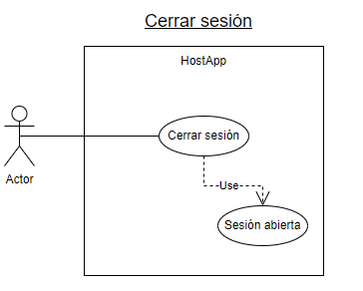
Caso de uso
Cerrar sesión
Código | Descripción
CU-007 | Usuario logeado cierrar sesión en la app.
Tipo de usuario
Ambos tipos de usuarios de la app
Condiciones previas | Condiciones posteriores
Estar logeado en la app. | Se elimina la sesión del usuasrio logeado. Redirección a despedida.phps.php
Datos de entrada | Datos de salida
Usuario logeado en sesión | N/A
Tablas modelo de datos | Clases
N/A | ModeloController Modelo session.php
Interfaces gráficas / vistas
logout.php despedida.php

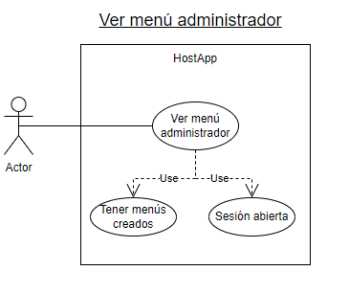
Caso de uso
Ver menú administrador
Código | Descripción
CU-008 | Visualización del total de menús disponibles en la app para su gestión.
Tipo de usuario
Usuarios administradores de la app
Condiciones previas | Condiciones posteriores
Ser administrador de la app. Estar logeado en la app. Que existan menús creados por el administrador logeado | Se retorna una lista de menús creados por el administrador logeado para su gestión.
Datos de entrada | Datos de salida
Usuario logeado en sesión | Lista de menús del usuario loegeado en sesión
Tablas modelo de datos | Clases
menu | ModeloController Modelo session.php
Interfaces gráficas / vistas
mostrar_menu.php

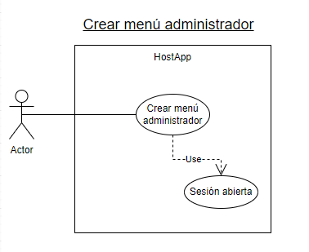
Caso de uso
Crear menú administrador
Código | Descripción
CU-009 | Formulario de creación de menú por parte del administrador
Tipo de usuario
Usuarios administradores de la app
Condiciones previas | Condiciones posteriores
Ser administrador de la app. Estar logeado en la app. | Se retorna una lista de menús creados por el administrador logeado inluyendo el nuevo menú para su gestión. Rederección a mostrar_menu.php
Datos de entrada | Datos de salida
Datos de formulario crear_menu.php | Un nuevo menú creado y añadido a la lista de menús totales.
Tablas modelo de datos | Clases
menu | ModeloController Modelo session.php
Interfaces gráficas / vistas
crear_menu.php mostrar_menu.php

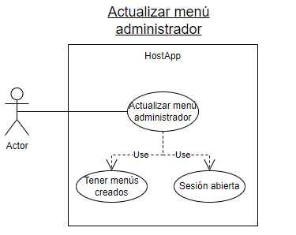
Caso de uso
Actualizar menú administrador
Código | Descripción
CU-010 | Formulario de actualización de menú por parte del administrador
Tipo de usuario
Usuarios administradores de la app
Condiciones previas | Condiciones posteriores
Ser administrador de la app. Estar logeado en la app. Tener menús creados. | Se retorna una lista de menús creados por el administrador logeado inluyendo el menú actualizado para su gestión. Redirección a mostrar_menu.php
Datos de entrada | Datos de salida
Datos de formulario actualizar_menu.php | Un menú actualizado y añadido a la lista de menús totales.
Tablas modelo de datos | Clases
menu | ModeloController Modelo session.php
Interfaces gráficas / vistas
actualizar_menu.php mostrar_menu.php

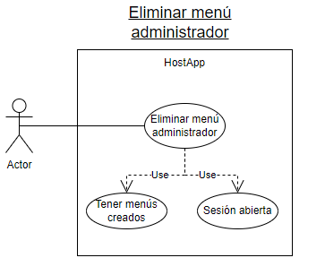
Caso de uso
Eliminar menú administrador
Código | Descripción
CU-011 | Eliminar un menú por parte del administrador
Tipo de usuario
Usuarios administradores de la app
Condiciones previas | Condiciones posteriores
Ser administrador de la app. Estar logeado en la app. Tener menús creados. | Se retorna una lista actualizada de menús disponibles o creados por el administrador logeado para su gestión.
Datos de entrada | Datos de salida
Menú identificado para su eliminación | Listado de menús actualizado.
Tablas modelo de datos | Clases
menu | ModeloController Modelo session.php
Interfaces gráficas / vistas
mostrar_menu.php

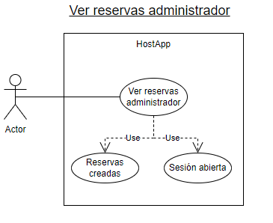
Caso de uso
Ver reservas administrador
Código | Descripción
CU-012 | Visualizar todas las reservas realizadas en la app.
Tipo de usuario
Usuarios administradores de la app
Condiciones previas | Condiciones posteriores
Ser administrador de la app. Estar logeado en la app. Que existan reservas realizadas en la app. | Se retorna una lista de todas las reservas creadas en la app para su gestión.
Datos de entrada | Datos de salida
N/A | Listado de todas las reservas realizadas en la app.
Tablas modelo de datos | Clases
reservas | ModeloController Modelo session.php
Interfaces gráficas / vistas
mostrar_reservas_admin.php

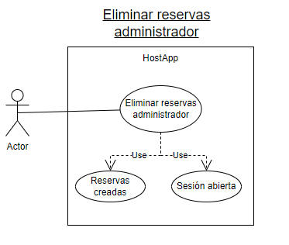
Caso de uso
Eliminar reservas administrador
Código | Descripción
CU-013 | Eliminación de reservas realizadas en la app.
Tipo de usuario
Usuarios administradores de la app
Condiciones previas | Condiciones posteriores
Ser administrador de la app. Estar logeado en la app. Que existan reservas realizadas en la app. | Se retorna una lista de las reservas existentes en la app para su gestión.
Datos de entrada | Datos de salida
La reserva a eliminar | Listado de todas las reservas existentes y actualizadas de la app.
Tablas modelo de datos | Clases
reservas | ModeloController Modelo session.php
Interfaces gráficas / vistas
mostrar_reservas_admin.php

Diagrama de Gantt
Diagrama de Gantt HostApp
R-2000-F-2001-T-2001-1 Configuración inicial en config.php | 2023-04-01 | 2
R-3000-F-3001-T-3001-1 Definición de Script de creación de base de datos | 2023-04-01 | 2
R-3000-F-3001-T-3001-2 Mock de datos para probar la aplicación | 2023-04-01 | 2
R-3000-F-3001-T-3001-3 Crear base de datos por script en MySql | 2023-04-01 | 2
R-3000-F-3001-T-3001-4 Comprobar en php conecctión con base de datos conexion.php PDO | 2023-04-01 | 2
R-4000-F-4001-T-4001-1 login.php vista y formulario para realizar de login en la app | 2023-04-01 | 6
R-4000-F-4001-T-4001-2 bienvenida_admin.php vista principal de administradores | 2023-04-01 | 6
R-4000-F-4001-T-4001-3 bienvenida.php vista principal de los clientes registrados | 2023-04-01 | 6
R-4000-F-4001-T-4001-4 Desarrollo de Header y Footer aplicables a toda la app | 2023-04-01 | 6
R-5000-F-5001-T-5001-1 Desarrollo de Session session.php | 2023-04-01 | 6
R-6000-F-6001-T-6001-1 Realizar login | 2023-04-01 | 6
R-6000-F-6001-T-6001-2 Alta nuevos clientes | 2023-04-01 | 6
R-6000-F-6001-T-6001-3 Desarrollo de la clase Controlador y Modelo CRUD | 2023-04-01 | 6
R-6000-F-6001-T-6001-4 Desarrollo de index.php llamadas GET o POST | 2023-04-01 | 6
R-7000-F-7001-T-7001-1 Estilos de la aplicación CSS, desarrollo parcial | 2023-04-01 | 6
R-8000-F-8001-T-8001-1 Controlador nueva transacción insertar datos | 2023-04-06 | 4
R-8000-F-8001-T-8001-2 Controlador mostrar listas desde base de datos | 2023-04-06 | 4
R-8000-F-8001-T-8001-3 Mostrar reservas admin, funciones Modelo y CRUD | 2023-04-06 | 4
R-9000-F-9001-T-9001-1 crear_menu.php vista y formulario de los administradores | 2023-04-06 | 4
R-9000-F-9001-T-9001-2 crear_reserva.php vista y formulario | 2023-04-06 | 4
R-9000-F-9001-T-9001-3 mostrar_reservas_admin.php vista para administradores | 2023-04-06 | 4
R-9000-F-9001-T-9001-4 mostrar_reservas.php vista de usuarios o cliente de la app | 2023-04-06 | 4
R-9000-F-9001-T-9001-5 mostrar_menu.php vista de los administradores de la app | 2023-04-06 | 4
R-9000-F-9001-T-9001-6 actualizar_menu.php vista y formulario | 2023-04-06 | 4
R-9000-F-9001-T-9001-7 actualizar_reserva.php vista y formulario | 2023-04-06 | 4
R-10000-F-10001-T-10001-1 Redirección entre páginas devueltas por controlador | 2023-04-09 | 4
R-11000-F-11001-T-11001-1 registro.php vista y formulario de registro de clientes | 2023-04-09 | 4
R-11000-F-11001-T-11001-2 Guardar y recuperar datos de registro | 2023-04-09 | 4
R-12000-R-12001-T-12001-1 Estilos de la aplicación, todo realizado con CSS, desarrollo parcial | 2023-04-09 | 4
R-14000-F-14000-T-14001-1 Modificaciones de funciones en modelo.php, perfil usuarios | 2023-04-12 | 2
R-14000-F-14000-T-14001-2 Incluir opciones en vistas de la app | 2023-04-12 | 2
R-15000-F-15001-T-15001-1 Modificaciones en registro.php login.php vista y formulario | 2023-04-13 | 2
R-15000-F-15001-T-15001-2 logout.php vista para cerrar sesión para todos los usuarios | 2023-04-13 | 2
R-15000-F-15001-T-15001-3 despedida.php, sesión destroy para todos los usuarios | 2023-04-13 | 2
R-16000-F-16001-T-16001-1 Parametrizar llamadas a base de datos query join | 2023-04-14 | 6
R-17000-F-17001-T-17001-1 Crear banner e incluirlos en toda la app | 2023-04-14 | 6
R-17000-F-17001-T-17001-2 Modificaciones opciones de menú | 2023-04-14 | 6
R-17000-F-17001-T-17001-3 Incluir iconos en la aplicación | 2023-04-14 | 6
R-18000-F-18001-T-18001-1 Validaciones, texto, email, dni, password Encriptación md5 | 2023-04-19 | 18
R-19000-F-19001-T-19001-1 Estilos de la aplicación CSS | 2023-04-19 | 18
R-23000-F-23001-T-23001-1 Documentación, diagramas, esquemas e imágenes. | 2023-05-04 | 12

